Инфографика
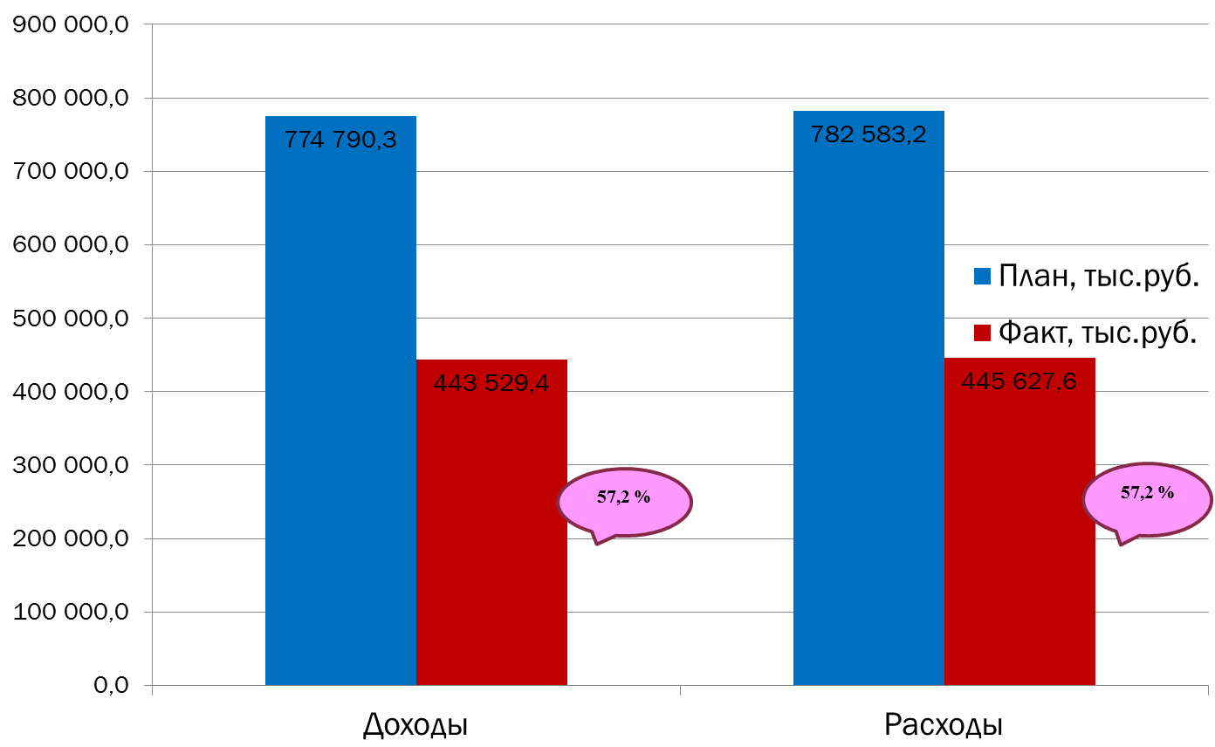
Текущее исполнение городского бюджета за 2016 год
на 01.09.2016 г.

